行政事業レビューシート
 |  |  |  |  |  |  |  |  |  |  |  |  |  |  |  |  |  |  |  |  |  |  |  | 事業番号 |  |  |  |  |  | 0694
令和2年度行政事業レビューシート |  |  |  |  |  |  |  |  |  |  |  |  |  |  |  |  |  |  |  |  |  |  | （ | 厚生労働省 |  |  |  |  |  |  |  |  | ）
事業名 |  |  |  |  | 児童扶養手当 |  |  |  |  |  |  |  |  |  |  |  | 担当部局庁 |  |  |  | 子ども家庭局 |  |  |  |  |  |  | 作成責任者
事業開始年度 |  |  |  |  | 昭和36年度 |  |  |  |  | 事業終了 （予定）年度 |  |  |  |  | 終了予定なし |  | 担当課室 |  |  |  | 家庭福祉課母子家庭等自立支援室 |  |  |  |  |  |  | 室長 上井 正純
会計区分 |  |  |  |  | 一般会計
根拠法令 （具体的な 条項も記載） |  |  |  |  | 児童扶養手当法第２１条 |  |  |  |  |  |  |  |  |  |  |  | 関係する 計画、通知等 |  |  |  | 少子化社会対策大綱（令和２年５月閣議決定） 児童扶養手当給付費の国庫負担について（昭和６０年１０月２日厚労省発児第１５０号）
主要政策・施策 |  |  |  |  | 少子化社会対策 |  |  |  |  |  |  |  |  |  |  |  | 主要経費 |  |  |  | 社会保障
事業の目的 （目指す姿を簡潔に。3行程度以内） |  |  |  |  | 離婚によるひとり親世帯等、父又は母と生計を同じくしていない児童が育成される家庭の生活の安定と自立の促進に寄与するため、「児童扶養手当法」に基づき、当該児童について手当を支給し、児童の福祉の増進を図る。
事業概要 （5行程度以内。別添可） |  |  |  |  | １８歳に達する日以降の最初の３月３１日までの間にある児童（障害児の場合は２０歳未満）を監護する母、かつ生計を同じくする父又は養育するものに対して手当を支給。 ○実施主体：都道府県・市・福祉事務所設置町村 ○補助率：１／３
実施方法 |  |  |  |  | 負担
予算額・ 執行額 （単位:百万円） |  |  |  |  |  |  |  |  |  |  |  | 平成29年度 |  |  |  | 30年度 |  |  |  | 令和元年度 |  |  |  |  | 2年度 |  |  |  | 3年度要求
 |  |  |  |  | 予算の状況 |  | 当初予算 |  |  |  |  | 178,393 |  |  |  | 171,087 |  |  |  | 207,480 |  |  |  |  | 159,875 |  |  |  | 159,875
 |  |  |  |  |  |  | 補正予算 |  |  |  |  | - |  |  |  | - |  |  |  | - |  |  |  |  | -
 |  |  |  |  |  |  | 前年度から繰越し |  |  |  |  | - |  |  |  | - |  |  |  | - |  |  |  |  | - |  |  |  | -
 |  |  |  |  |  |  | 翌年度へ繰越し |  |  |  |  | - |  |  |  | - |  |  |  | - |  |  |  |  | -
 |  |  |  |  |  |  | 予備費等 |  |  |  |  | - |  |  |  | - |  |  |  | - |  |  |  |  | -
 |  |  |  |  |  |  | 計 |  |  |  |  | 178,393 |  |  |  | 171,087 |  |  |  | 207,480 |  |  |  |  | 159,875 |  |  |  | 159,875
 |  |  |  |  | 執行額 |  |  |  |  |  |  | 164,178 |  |  |  | 159,992 |  |  |  | 198,989
 |  |  |  |  | 執行率（％） |  |  |  |  |  |  | 92% |  |  |  | 94% |  |  |  | 96%
 |  |  |  |  | 当初予算＋補正予算に対する執行額の割合（％） |  |  |  |  |  |  | 92% |  |  |  | 94% |  |  |  | 96%
令和2・3年度 予算内訳 （単位：百万円） |  |  |  |  | 歳出予算目 |  |  |  |  |  |  | 2年度当初予算 |  |  |  | 3年度要求 |  |  |  | 主な増減理由
 |  |  |  |  | 児童扶養手当給付費負担金 |  |  |  |  |  |  | 159,870 |  |  |  | 159,870 |  |  |  | -
 |  |  |  |  | 児童扶養手当給付費 |  |  |  |  |  |  | 5 |  |  |  | 5
 |  |  |  |  | 計 |  |  |  |  |  |  | 159,875 |  |  |  | 159,875
成果目標及び 成果実績 （アウトカム） |  |  |  |  | 定量的な成果目標 |  |  |  |  |  |  | 成果指標 |  |  |  |  |  |  | 単位 |  | 平成29年度 |  | 30年度 |  |  | 令和元年度 |  | 中間目標 |  |  | 目標最終年度
 |  |  |  |  |  |  |  |  |  |  |  |  |  |  |  |  |  |  |  |  |  |  |  |  |  |  |  | - |  | 年度 | - | 年度
 |  |  |  |  | - |  |  |  |  |  |  | - |  |  |  |  | 成果実績 |  | - |  | - |  | - |  |  | - |  | - |  |  | -
 |  |  |  |  |  |  |  |  |  |  |  |  |  |  |  |  | 目標値 |  | - |  | - |  | - |  |  | - |  | - |  |  | -
 |  |  |  |  |  |  |  |  |  |  |  |  |  |  |  |  | 達成度 |  | ％ |  | - |  | - |  |  | - |  | - |  |  | -
根拠として用いた 統計・データ名 （出典） |  |  |  |  | -

定量的な成果目標の設定が困難な場合 | 定量的な目標が設定できない理由及び定性的な成果目標 |  |  |  | 定量的な目標が設定できない理由 |  |  |  |  |  |  |  |  |  |  |  |  |  | 定性的な成果目標と平成29～令和元年度の達成状況・実績

 |  |  |  |  | 児童扶養手当は、離婚等によってひとり親にとなった家庭の児童について、支給要件を満たす場合に支給するものであるため、支給対象者がいれば必ず支給することとなる経費であり、目標値の設定になじまないため。 |  |  |  |  |  |  |  |  |  |  |  |  |  | ひとり親家庭等の生活の安定と自立の促進に寄与し、児童扶養手当を支給することにより児童の福祉の増進を図ること。 受給者数が、離婚や死別等家庭内の要因が大きく反映されるため、受給者数に増減があるが、不足することのないよう必要な所要額について予算を確保し、都道府県等の支給に要する費用の１／３を負担することにより、児童福祉の増進に資することとしている。

 | 事業の妥当性を検証するための代替的な達成目標及び実績 |  |  |  | 代替目標 |  |  |  |  |  |  | 代替指標 |  |  |  |  |  |  | 単位 |  | 平成29年度 |  | 30年度 |  |  | 令和元年度 |  | 中間目標 |  |  | 目標最終年度
 |  |  |  |  |  |  |  |  |  |  |  |  |  |  |  |  |  |  |  |  |  |  |  |  |  |  |  | - |  | 年度 | 2 | 年度
 |  |  |  |  | 手当の支給要件を満たす者を適正に認定し、手当の支給を行うこと。 |  |  |  |  |  |  | 地方厚生局が指導監査を行った自治体（都道府県、市、福祉事務所設置町村）の数 |  |  |  |  | 実績 |  | 箇所 |  | 125 |  | 125 |  |  | 125 |  | - |  |  | -
 |  |  |  |  |  |  |  |  |  |  |  |  |  |  |  |  | 目標値 |  | - |  | - |  | - |  |  | - |  | - |  |  | -
 |  |  |  |  |  |  |  |  |  |  |  |  |  |  |  |  | 達成度 |  | ％ |  | - |  | - |  |  | - |  | - |  |  | -
活動指標及び 活動実績 （アウトプット） |  |  |  |  | 活動指標 |  |  |  |  |  |  |  |  |  |  |  |  |  | 単位 |  | 平成29年度 |  | 30年度 |  |  | 令和元年度 |  | 2年度 活動見込 |  |  | 3年度 活動見込
集計中
 |  |  |  |  | 児童扶養手当受給者数（当該年度の３月末現在） |  |  |  |  |  |  |  |  |  |  |  | 活動実績 |  | 人 |  | 973,188 |  | 939,262 |  |  |  |  | - |  |  | -
 |  |  |  |  |  |  |  |  |  |  |  |  |  |  |  |  | 当初見込み |  | 人 |  | 1,075,430 |  | 1,025,217 |  |  | 993,037 |  | 942,879 |  |  | 904,281
単位当たり コスト |  |  |  |  | 算出根拠 |  |  |  |  |  |  |  |  |  |  |  |  |  | 単位 |  | 平成29年度 |  | 30年度 |  |  | 令和元年度 |  | 2年度活動見込
集計中
 |  |  |  |  | 単位当たりコスト＝執行額（Ｘ）／受給者数（Ｙ） |  |  |  |  |  |  |  |  |  |  |  | 単位当たり コスト |  | 千円／人 |  | 169 |  | 170 |  |  |  |  | 164
集計中
 |  |  |  |  |  |  |  |  |  |  |  |  |  |  |  |  | 計算式 |  | Ｘ / Ｙ |  | 164,177,556 /973,188 |  | 159,992,429 /939,262 |  |  |  |  | 154,758,768 /942,879
政策評価、新経済・財政再生計画との関係 |  | 政策評価 | 政策 |  | ひとり親家庭の自立を図ること（Ⅶ－４）
 |  |  | 施策 |  | ひとり親家庭の自立のための総合的な支援を図ること（Ⅶ－４－１）
 |  |  | 測定指標 |  | 定量的指標 |  |  |  |  |  |  |  |  |  |  |  |  |  | 単位 |  | 平成29年度 |  | 30年度 |  |  | 令和元年度 |  | 中間目標 |  |  | 目標年度
 |  |  |  |  |  |  |  |  |  |  |  |  |  |  |  |  |  |  |  |  |  |  |  |  |  |  |  | - |  | 年度 | - | 年度
 |  |  |  |  |  |  |  |  |  |  |  |  |  |  |  |  | 実績値 |  | - |  | - |  | - |  |  | - |  | - |  |  | -
 |  |  |  |  |  |  |  |  |  |  |  |  |  |  |  |  | 目標値 |  | - |  | - |  | - |  |  | - |  | - |  |  | -
 |  |  |  |  | 定性的指標 |  |  |  |  |  |  |  | 目標 |  |  |  |  |  | 目標年度 |  | 施策の進捗状況（目標）

 |  |  |  |  | - |  |  |  |  |  |  |  | - |  |  |  |  |  | - |  | -

 |  |  |  |  |  |  |  |  |  |  |  |  |  |  |  |  |  |  |  |  | 施策の進捗状況（実績）
 |  |  |  |  |  |  |  |  |  |  |  |  |  |  |  |  |  |  |  |  | -

 |  |  | 本事業の成果と上位施策・測定指標との関係
 |  |  | 本施策は、子育て・生活支援策、就業支援策、養育費確保策とあわせ、総合的な施策を実施することにより、ひとり親家庭の自立支援の推進に寄与している。

 |  | 新経済・財政再生計画改革工程表 2019 | 取組事項 |  | 分野： |  |  | -
 |  |  | KPI (第一階層） |  | ＫＰＩ （第一階層） |  |  |  |  |  |  |  |  |  |  |  |  |  | 単位 |  | 計画開始時 |  | 元年度 |  |  | 2年度 |  | 中間目標 |  |  | 目標最終年度
 |  |  |  |  |  |  |  |  |  |  |  |  |  |  |  |  |  |  |  |  | - | 年度 |  |  |  |  |  | - |  | 年度 | - | 年度
 |  |  |  |  | - |  |  |  |  |  |  |  |  |  |  |  | 成果実績 |  | - |  | - |  | - |  |  | - |  | - |  |  | -
 |  |  |  |  |  |  |  |  |  |  |  |  |  |  |  |  | 目標値 |  | - |  | - |  | - |  |  | - |  | - |  |  | -
 |  |  |  |  |  |  |  |  |  |  |  |  |  |  |  |  | 達成度 |  | ％ |  | - |  | - |  |  | - |  | - |  |  | -
 |  |  | KPI (第二階層） |  | ＫＰＩ （第二階層） |  |  |  |  |  |  |  |  |  |  |  |  |  | 単位 |  | 計画開始時 |  | 元年度 |  |  | 2年度 |  | 中間目標 |  |  | 目標最終年度
 |  |  |  |  |  |  |  |  |  |  |  |  |  |  |  |  |  |  |  |  | - | 年度 |  |  |  |  |  | - |  | 年度 | - | 年度
 |  |  |  |  | - |  |  |  |  |  |  |  |  |  |  |  | 成果実績 |  | - |  | - |  | - |  |  | - |  | - |  |  | -
 |  |  |  |  |  |  |  |  |  |  |  |  |  |  |  |  | 目標値 |  | - |  | - |  | - |  |  | - |  | - |  |  | -
 |  |  |  |  |  |  |  |  |  |  |  |  |  |  |  |  | 達成度 |  | ％ |  | - |  | - |  |  | - |  | - |  |  | -
 |  |  | 本事業の成果と取組事項・KPIとの関係
 |  |  | -

事業所管部局による点検・改善
 |  | 項 目 |  |  |  |  |  |  |  |  |  |  |  |  |  |  |  |  |  | 評 価 |  | 評価に関する説明
国費投入の必要性 |  | 事業の目的は国民や社会のニーズを的確に反映しているか。 |  |  |  |  |  |  |  |  |  |  |  |  |  |  |  |  |  | ○ |  | ひとり親家庭等の生活の安定と自立の促進に寄与し、児童扶養手当を支給することにより児童の福祉の増進をはかることを目的として行われる事業であって、約97万世帯(平成30年3月末現在)の母子家庭等に支給しており、広く国民のニーズが認められる事業である。
...
現状通り |  |  |  | 児童扶養手当を必要とする受給者に対して手当が支給されるよう、引き続き、必要な予算額を確保し、適切な執行に努めること。
所見を踏まえた改善点/概算要求における反映状況
現状通り |  |  |  | -
備考
本事業については、予算科目上、児童扶養手当給付費負担金（昭和60年以降に認定された受給者分）と児童扶養手当給付費（昭和60年以前に認定された受給者分）に分かれているが、どちらも児童扶養手当法に基づき、同目的・金額で支給されたものであるため、同一のシートに記載している。
関連する過去のレビューシートの事業番号
平成22年度 |  |  | 413 |  |  |  |  |  |  |  | 平成23年度 |  |  | 372 |  |  |  | 平成24年度 |  |  | 320 |  |  |  |  |  | 平成25年度 |  | 683
平成26年度 |  |  | 686 |  |  |  |  |  |  |  | 平成27年度 |  |  | 700 |  |  |  | 平成28年度 |  |  | 669 |  |  |  |  |  | 平成29年度 |  | 670
平成30年度 |  |  | 668
平成31年度 |  |  | 厚生労働省 |  |  | ( |  |  | 0679 |  |  | )
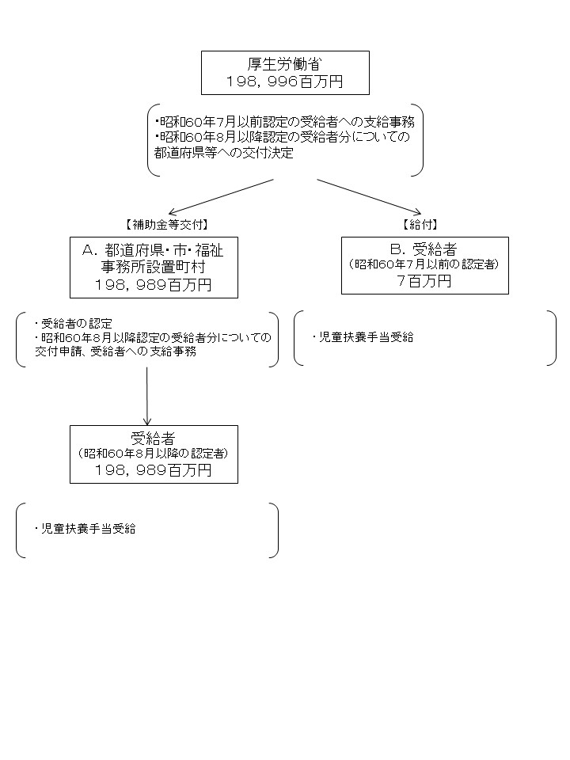
資金の流れ （資金の受け取り先が何を行っているかについて補足する） （単位：百万円） |  |  |  |  | ※令和元年度実績を記入。執行実績がない新規事業、新規要求事業については現時点で予定やイメージを記入。
...

